상품제안서
스톤금속 명함탁상 20A | 상품코드: F07696

 |  |  |  |  |  |  | 02-412-0044 | www.easy1.co.kr
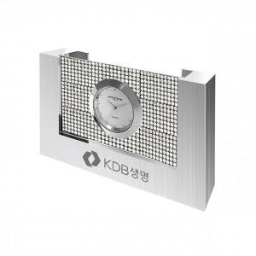

【상세/제작정보】 | 실크인쇄 2도부터 추가 2만원입니다

【인쇄/포장옵션】 | 레이저 / 포장지포장

【공급단가】 | 수량 | 20~ | 100~ | 300~ | 500~ | 1,000~
*VAT별도 | 단가 | 40,500원 | 39,000원 | 37,500원 | 36,000원 | 35,100원

【상품 URL】 | http://www.easy1.co.kr/src/goods_detail.php?gdno=7696

